画面
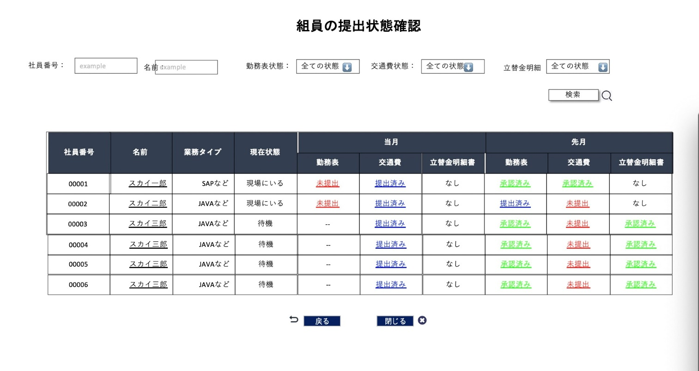
画面名 | バージョン | 画面url
全員ステータス画面 | 0.1 | /allstatus.html
画面レイアウト |  | 概要
 |  | チームリーダーが全員のステータス状態が確認できる。 社員番号と名前で検索できる。 各条件で検索できる。

